Sheet1
 | QMK LIST: |  |  | GP18 | GP19 | GP20 | GP21 | GP22 | GP23 | GP24 | GP25 | GP26 | GP27 | GP28 | GP29 | GP14 | GP15 | GP16
0 | KC_ESC | F keys | GP5 | Esc | F1 | F2 | F3 | F4 | F5 | F6 | F7 | F8 | F9 | F10 | Caps
1 | KC_F1 | Num row | GP0 | "+" | 1 | 2 | 3 | 4 | 5 | 6 | 7 | 8 | 9 | 0 | -
2 | KC_F2 | qwer | GP1 | tab | q | w | e | r | t | y | u | i | o | p | \
3 | KC_F3 | asdf | GP2 | ctrl | a | s | d | f | g | h | j | k | l | ; | quote
4 | KC_F4 | zxcv | GP3 | sft | z | x | c | v | b | n | m | , | . | / | sft
5 | KC_F5 | `\, arrow keys, etc | GP4 | ` | \ | left | right | up | down | { | }
6 | KC_F6 | thumb top | GP6 |  | ctl | alt |  |  |  |  |  |  | win | ctl
7 | KC_F7 | thumb middle | GP7 |  | delete | home |  |  |  |  |  |  | pageup | enter
8 | KC_F8 | thumb bottom | GP8 |  | backspace | end |  |  |  |  |  |  | pagedown | space
9 | KC_F9 | Mouse buttons | GP17 |  |  |  |  |  |  |  |  |  |  |  |  | Mouse 1 | Mouse 2 | Mouse 3
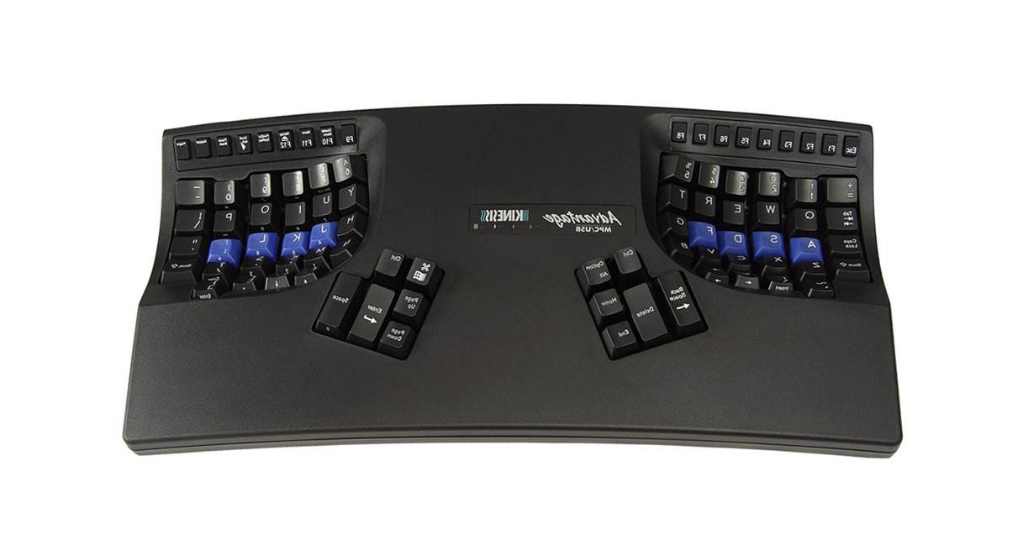
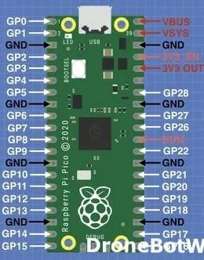
10 | KC_F10
11 | KC_CAPS
12 | KC_EQL
13 | KC_1
14 | KC_2
15 | KC_3
16 | KC_4
17 | KC_5
18 | KC_6
19 | KC_7
20 | KC_8
21 | KC_9
22 | KC_0
23 | KC_MINS
24 | KC_TAB
25 | KC_Q
26 | KC_W
27 | KC_E
28 | KC_R
29 | KC_T
30 | KC_Y
31 | KC_U
32 | KC_I
33 | KC_O
34 | KC_P
35 | KC_BSLS
36 | KC_LCTL
37 | KC_A
38 | KC_S
39 | KC_D
40 | KC_F
41 | KC_G
42 | KC_H
43 | KC_J
44 | KC_K
45 | KC_L
46 | KC_SCLN
47 | KC_QUOT
48 | KC_LSFT
49 | KC_Z
50 | KC_X
51 | KC_C
52 | KC_V
53 | KC_B
54 | KC_N
55 | KC_M
56 | KC_COMM
57 | KC_DOT
58 | KC_SLSH
59 | KC_RSFT
60 | KC_GRV
61 | KC_BSLS
62 | KC_LEFT
63 | KC_RGHT
64 | KC_UP
65 | KC_DOWN
66 | KC_LBRC
67 | KC_RBRC
68 | KC_MS_L
69 | KC_BTN1
70 | KC_MS_R
71 | KC_LGUI
72 | KC_LALT
73 | KC_RCTL
74 | KC_RGUI
75 | KC_BSPC
76 | KC_DEL
77 | KC_HOME
78 | KC_PGUP
79 | KC_ENT
80 | KC_SPC
81 | KC_END
82 | KC_PGDN

